REQUEST_TABLE
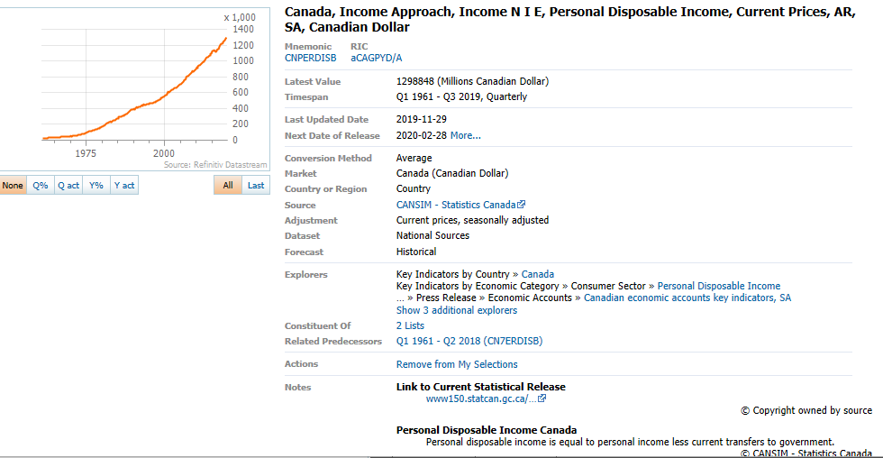
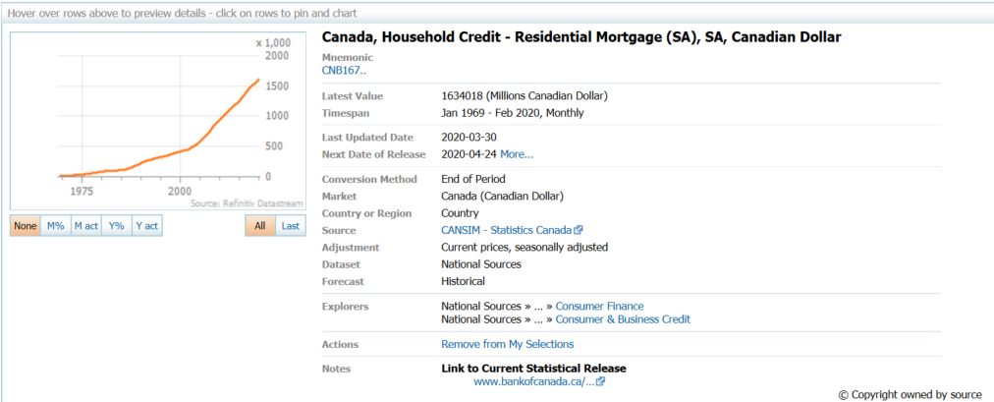
3.0.26.10

 |  |  |  |  |  |  |  |  |  | Last Refreshed: | 2020-04-09
 | Update | Request Type | Format | Series Lookup | Datatype/Expressions | Start Date | End Date | Freq |  | Status | Description |  |  | Statistics |  |  |  | Sequencing
 |  |  |  |  |  |  |  |  |  |  |  | Rows | Cols | Total | Started | Finished | Duration
 | YES | TS | RCM | CNB167.. |  | 01/01/1969 |  | Quarterly | ='Quarterly'!$A$1 | OK |  | 207 | 2 | 414 | 10:05:54 | 10:05:57 | 0:00:03
 | YES | TS | RCM | CNB167.. |  | 01/01/1969 |  | Monthly | ='Monthly'!$A$1 | OK |  | 617 | 2 | 1234 | 10:05:54 | 10:05:58 | 0:00:05
 | YES | TS | RCM | CNPERDISB |  | 01/01/1969 |  | Quarterly | ='Ratio Disp Inc Q'!$A$1 | OK |  | 207 | 2 | 414 | 10:05:54 | 10:06:00 | 0:00:06
 | YES | TS | RCM | CNPERDISB |  | 01/01/1969 |  | Monthly | ='Ratio Disp Inc M'!$A$1 | OK |  | 207 | 2 | 414 | 10:05:55 | 10:06:02 | 0:00:08

